CARPORT
ISOTRA a.s.
Bílovecká 2411/1, 746 01 Opava |  |  |  |  |  |  |  |  | TEL.: +420 553 685 101 |  |  |  | FAX: +420 553 685 110 |  |  |  |  |  |  |  |  |  |  |  |  |  |  |  |  |  |  |  |  |  |  |  |  |  | www.isotra.cz
Bestellungsformular ARTOSI CARPORT
CARPORT VORDACH

Bestellung |  |  |  |  |  |  |  |  |  |  | Auftraggeber
Bestellung Nr.: |  |  |  |  |  |  |  |  |  |  | Id.-Nr.:
 |  |  |  |  |  |  |  |  |  |  | St.-Id.-Nr.:
Bestellt am: |  |  |  |  |  |  |  |  |  |  | Rechnungsanschrift:

Telefon:
 |  |  |  |  |  |  |  |  |  |  | Lieferungsanschrift:
Liefertermin:

Position | Anzahl | Produkt-Abkürzung 2 | Produkttyp | Breite (mm) | Höhe = Ausfall (mm) | Farbe der lackierten Komponenten | Dachfarbe | Dachneigung | Zugangspunkt | Hilfszugangspunkt | Rahmenverankerung | Pfostentyp | Pfosten A1. | Pfosten A1 – Durchgangshöhe (mm) | Pfosten A1 – Verschiebung auf der Achse (mm) | Pfosten A1 – Platzierung des Abflusses | Pfosten A3 | Pfosten A3 – Durchgangshöhe (mm) | Pfosten A3 – Verschiebung auf der Achse (mm) | Pfosten A3 – Platzierung des Abflusses | Pfosten C1 | Pfosten C1 – Durchgangshöhe (mm) | Pfosten C1 – Verschiebung auf der Achse (mm) | Pfosten C1 – Platzierung des Abflusses | Pfosten C3 | Pfosten C3 – Durchgangshöhe (mm) | Pfosten C3 – Verschiebung auf der Achse (mm) | Pfosten C3 – Platzierung des Abflusses | Pfosten (zusätzlich) A2 | Pfosten A2 – Durchgangshöhe (mm) | Pfosten A2 – Verschiebung auf der Achse (mm) | Pfosten A2 – Platzierung des Abflusses | Pfosten (zusätzlich) C2 | Pfosten C2 – Durchgangshöhe (mm) | Pfosten C2 – Verschiebung auf der Achse (mm) | Pfosten C2 – Platzierung des Abflusses | Beleuchtung | Ort der Beleuchtung | Verpackung
1 | 2 | 3 | 4 | 5 | 6 | 7 | 8 | 9 | 10 | 11 | 12 | 13 | 14 | 15 | 16 | 17 | 18 | 19 | 20 | 21 | 22 | 23 | 24 | 25 | 26 | 27 | 28 | 29 | 30 | 31 | 32 | 33 | 34 | 35 | 36 | 37 | 38 | 39 | 40

Anmarkungen:

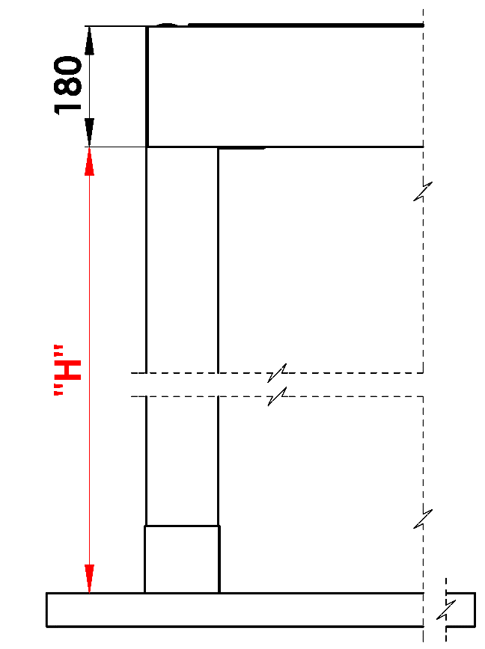
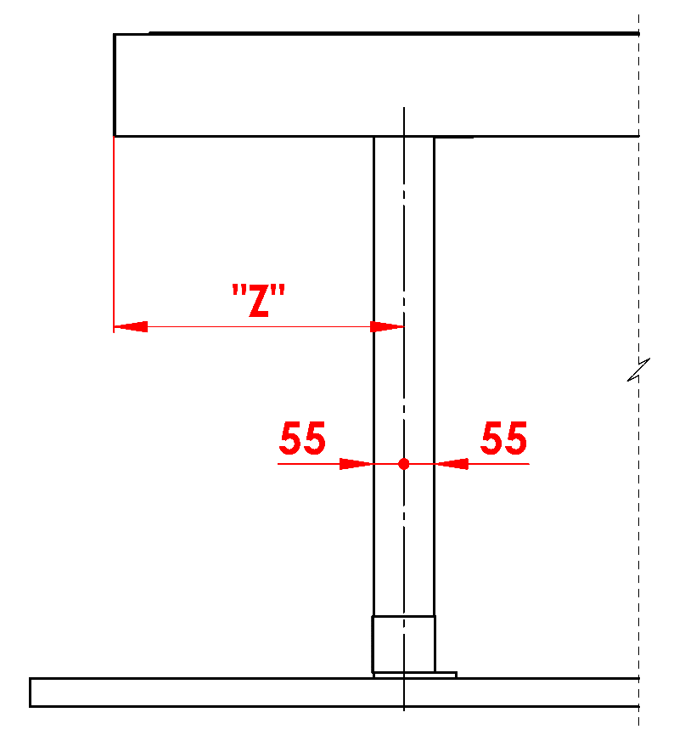
Anmerkungen:
16/ Durchgangshöhe in der Grenze von 500 bis 3.000 mm |  |  |  |  |  |  |  |  |  |  |  |  |  |  |  |  | Untergehhöhe |  |  |  |  |  |  | Längenverschiebung des Pfostens
17/ Verschiebung auf der Achse 0 mm, oder auch in der Grenze von 255 bis 1.055 mm Verschiebung entlang de Länge, oder in der grenze von 255 bis 555mm Verschiebung entlang de Breite |  |  |  |  |  |  | S - Breite
 |  |  |  |  |  |  | L - Länge

Empfohlene Anzahl der Abflüsse
bis 12 m² Pergolafläche - 1 Abfluss
über 12 m² Pergolafläche - 2 Abflüsse
über 24 m² Pergolafläche - wir empfehlen 3 Abflüsse

Notizen
Abdeckprofile sind separat zu bestellen
Aus technologischen Gründen ist es nicht möglich, beliebiges Profil noch einmal lackieren

 |  |  |  |  |  |  |  |  |  |  |  |  |  |  |  |  | Position des Ablaufs im Ständer

Gültigkeit: ab 01.11.2025 |  |  |  | Es gelten ausdrücklich die AGB und Reklamationsordnung der ISOTRA a. s., die unter diesem link zugänglich sind:
 |  |  |  |  | http://www.isotra-jalousien.de/reklamationsordnung |  |  |  |  | http://www.isotra-jalousien.de/allgemeine-geschaftsbedingungen

